Mapa de Ubicación LP-061-2020
DIRECCIÓN DE PROGRAMAS Y PRESUPUESTOS
SOLICITUD PARA LA ELABORACIÓN DE FICHAS SIPRO
FECHA DE ENTREGA: ___________________________________________
RECIBIDO POR LA DIRECCIÓN DE PROGRAMAS Y PRESUPUESTOS:

FECHA: _______________________ HORA: ______________ PERSONA QUIEN RECIBE: ________________________________________

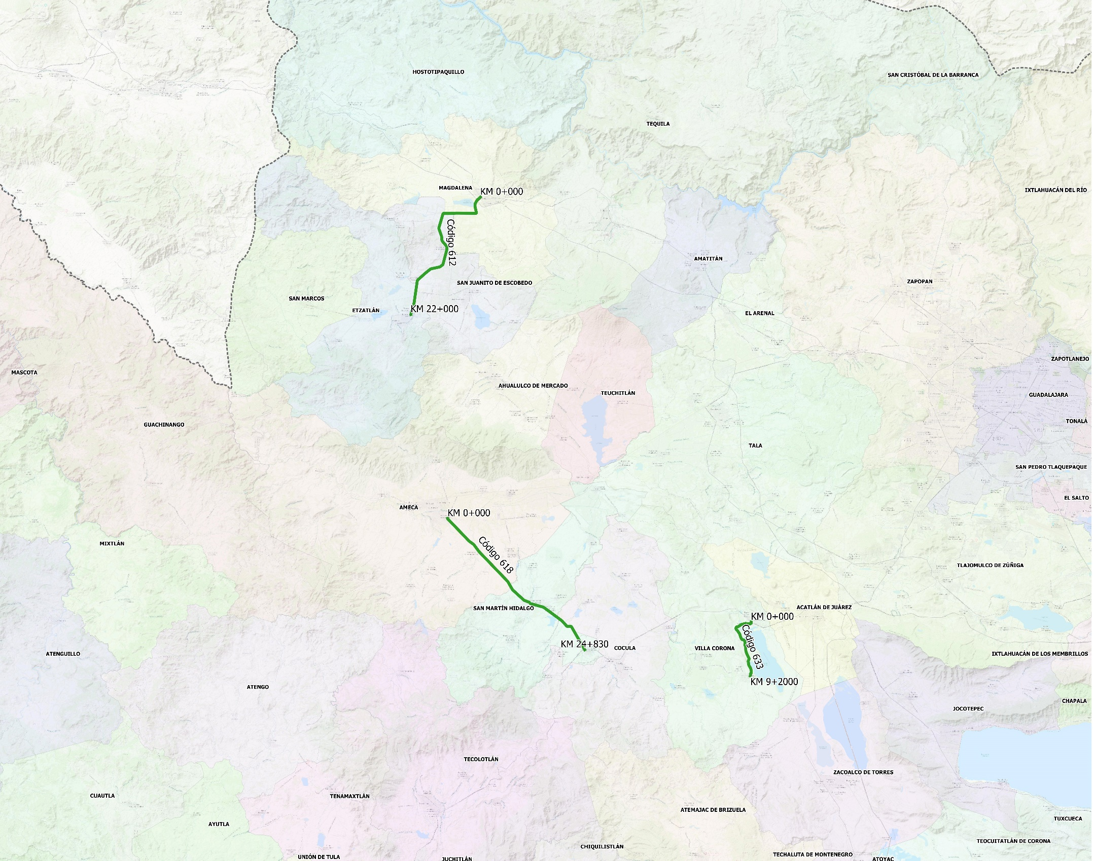
SISTEMA DE INFORMACIÓN DE PROYECTOS (SIPRO)

Código 612 del Km 0+000 al Km 22+000
COORDENADAS INICIO : | LATITUD: | 20.911252°
 | LONGITUD: | -103.988667°

COORDENADAS FIN : | LATITUD: | 20.773938°
 | LONGITUD: | -104.071479°

Código 618 del Km 0+000 al Km 241+830
COORDENADAS INICIO : | LATITUD: | 20.535381°
 | LONGITUD: | -104.027780°

COORDENADAS FIN : | LATITUD: | 20.381943°
 | LONGITUD: | -103.864629°

Código 633 del Km 0+000 al Km 9+200
COORDENADAS INICIO : | LATITUD: | 20.414227°
 | LONGITUD: | -103.666650°

COORDENADAS FIN : | LATITUD: | 20.351261°
 | LONGITUD: | -103.667565°

